关系图
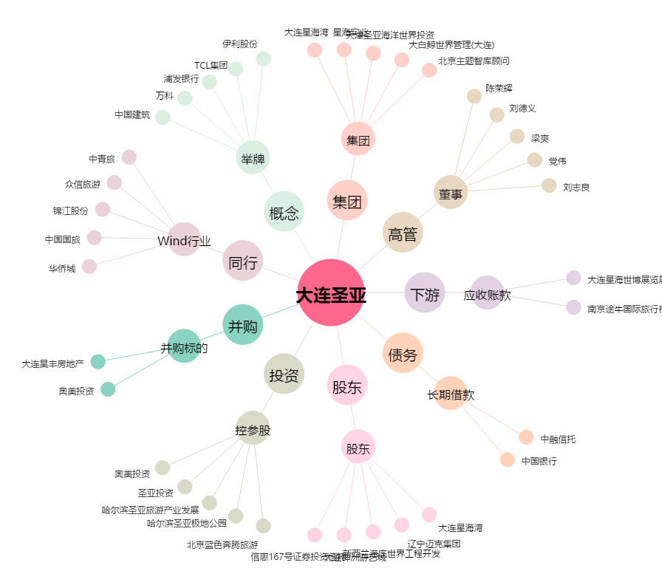
大连圣亚[600593.SH] - 关系概览图

